法面工
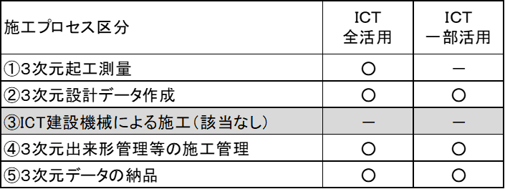
 |  |  |  |  | 【別添－２（法面工）】
 |  |  |  |  | 令和８年８月改定
ＩＣＴ活用工事（法面工）計画書

チェック欄 ※実施項目に☑ | 施工プロセスの段階 | 作業内容 |  | 採用する技術番号 | 技術番号・技術名
□ | ①３次元起工測量 |  |  |  | １）空中写真測量（無人航空機）を用いた起工測量 ２）地上型レーザースキャナーを用いた起工測量 ３）無人航空機搭載型レーザースキャナーを用いた起工測量 ４）地上移動体搭載型レーザースキャナーを用いた起工測量 ５）ＴＳ等光波方式を用いた起工測量 ６）ＴＳ（ノンプリズム方式）を用いた起工測量 ７）ＲＴＫ－ＧＮＳＳを用いた起工測量
□ | ②３次元設計データ作成 |  |  |  | ※３次元出来形管理に用いる３次元設計データの作成であり、ＩＣＴ建設機械にのみ用いる３次元設計データは含まない。
□ | ③ＩＣＴ建設機械による施工
□ | ④３次元出来形管理等の施工管理 | □ | 出来形 |  | １）空中写真測量（無人航空機）を用いた出来形管理 ２）地上型レーザースキャナーを用いた出来形管理 ３）無人航空機搭載型レーザースキャナーを用いた出来形管理 ４）地上移動体搭載型レーザースキャナーを用いた出来形管理 ５）ＴＳ等光波方式を用いた出来形管理 ６）ＴＳ（ノンプリズム方式）を用いた出来形管理 ７）ＲＴＫ－ＧＮＳＳを用いた出来形管理 ８）地上写真測量を用いた出来形管理 ※経費補正対象は、上記１）～４）
□ | ⑤３次元データの納品

注１）ＩＣＴ活用工事の詳細については、「ＩＣＴ活用工事（法面工）試行要領」及び特記仕様書によるものとする。

注２）採用する技術番号欄には、複数以上の技術を組み合わせて採用しても良い。 （「採用する技術番号」欄の記載例 ： 「１」，「１，３」）

注３）一部活用の場合は、下表にあるタイプを採用すること。

付帯構造物設置工
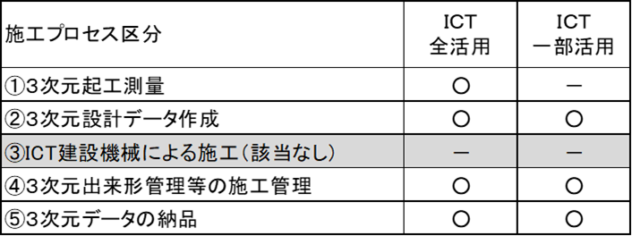
 |  |  |  |  | 【別添－２（付帯構造物設置工）】
 |  |  |  |  | 令和８年８月改定
ＩＣＴ活用工事（付帯構造物設置工）計画書

チェック欄 ※実施項目に☑ | 施工プロセスの段階 | 作業内容 |  | 採用する技術番号 | 技術番号・技術名
□ | ①３次元起工測量 |  |  |  | １）空中写真測量（無人航空機）を用いた起工測量 ２）地上型レーザースキャナーを用いた起工測量 ３）無人航空機搭載型レーザースキャナーを用いた起工測量 ４）地上移動体搭載型レーザースキャナーを用いた起工測量 ５）ＴＳ等光波方式を用いた起工測量 ６）ＴＳ（ノンプリズム方式）を用いた起工測量 ７）ＲＴＫ－ＧＮＳＳを用いた起工測量
□ | ②３次元設計データ作成 |  |  |  | ※３次元出来形管理に用いる３次元設計データの作成であり、ＩＣＴ建設機械にのみ用いる３次元設計データは含まない。
□ | ③ＩＣＴ建設機械による施工
□ | ④３次元出来形管理等の施工管理 | □ | 出来形 |  | １）空中写真測量(無人航空機)を用いた出来形管理 ２）地上型レーザースキャナーを用いた出来形管理 ３）無人航空機搭載型レーザースキャナーを用いた出来形管理 ４）地上移動体搭載型レーザースキャナーを用いた出来形管理 ５）ＴＳ等光波方式を用いた出来形管理 ６）ＴＳ（ノンプリズム方式）を用いた出来形管理 ７）ＲＴＫ－ＧＮＳＳを用いた出来形管理 ８）モバイル端末を用いた出来形管理 ９）地上写真測量を用いた出来形管理 ※経費補正対象は、上記１）～４）
□ | ⑤３次元データの納品

注１）ＩＣＴ活用工事の詳細については、「ＩＣＴ活用工事（付帯構造物設置工）試行要領」及び特記仕様書によるものとする。

注２）採用する技術番号欄には、複数以上の技術を組み合わせて採用しても良い。 （「採用する技術番号」欄の記載例 ： 「１」，「１，３」）

注３）一部活用の場合は、下表にあるタイプを採用すること。

作業土工（床掘）
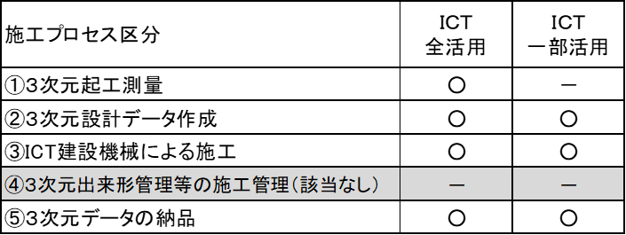
 |  |  |  | 【別添－２（作業土工（床掘工））】
 |  |  |  | 令和８年８月改定
ＩＣＴ活用工事（作業土工（床掘工））計画書

チェック欄 ※実施項目に☑ | 施工プロセスの段階 | 作業内容 | 採用する技術番号 | 技術番号・技術名
□ | ①３次元起工測量 |  |  | １）空中写真測量（無人航空機）を用いた起工測量 ２）地上型レーザースキャナーを用いた起工測量 ３）無人航空機搭載型レーザースキャナーを用いた起工測量 ４）地上移動体搭載型レーザースキャナーを用いた起工測量 ５）ＴＳ等光波方式を用いた起工測量 ６）ＴＳ（ノンプリズム方式）を用いた起工測量 ７）ＲＴＫ－ＧＮＳＳを用いた起工測量
□ | ②３次元設計データ作成
□ | ③ＩＣＴ建設機械による施工 | 作業土工（床掘工） |  | １）３次元ＭＣ または ３次元ＭＧ 建設機械 ２）２次元ＭＧ建設機械 ※ＭＣ：「マシンコントロール」の略称、ＭＧ：「マシンガイダンス」の略称 ※採用する機種及び活用作業工種・施工範囲（別途平面図等による）については、受注後の協議により決定する。 ※当該工事に含まれる左記作業の工種のいずれかで、ＩＣＴ建設機械を活用すれば良い。
□ | ④３次元出来形管理等の施工管理
□ | ⑤３次元データの納品 |  |  | ※作業土工（床掘工）における3次元データの納品の費用、外注経費等の費用計上は行わない。

注１）ＩＣＴ活用工事の詳細については、「ＩＣＴ活用工事（作業土工（床掘工））試行要領」及び特記仕様書によるものとする。

注２）採用する技術番号欄には、複数以上の技術を組み合わせて採用しても良い。 （「採用する技術番号」欄の記載例 ： 「１」，「１，３」）

注３）一部活用の場合は、下表にあるタイプを採用すること。

土工 1000m3未満
 |  |  |  |  | 【別添－２（土工 1000m3未満）（導入型）】
 |  |  |  |  | 令和８年８月改定
ＩＣＴ活用工事（土工 1000m3未満）（導入型）計画書

チェック欄 ※実施項目に☑ | 施工プロセスの段階 | 作業内容 |  | 採用する技術番号 | 技術番号・技術名
□ | ①３次元起工測量 |  |  |  | １）ＴＳ等光波方式を用いた起工測量 ２）ＴＳ（ノンプリズム方式）を用いた起工測量 ３）ＲＴＫ－ＧＮＳＳを用いた起工測量 ４）空中写真測量（無人航空機）を用いた起工測量 ５）地上型レーザースキャナーを用いた起工測量 ６）無人航空機搭載型レーザースキャナーを用いた起工測量 ７）地上移動体搭載型レーザースキャナーを用いた起工測量
□ | ②３次元設計データ作成 （全面活用型の場合） |  |  |  | ※３次元出来形管理に用いる３次元設計データの作成であり、ＩＣＴ建設機械にのみ用いる３次元設計データは含まない。
□ | ③ＩＣＴ建設機械による施工 （全面活用型・ステップアップ型の場合） | □ | 掘削工 |  | １）３次元ＭＣ または ３次元ＭＧ 建設機械 ２）２次元ＭＧ建設機械 ※ＭＣ：「マシンコントロール」の略称、ＭＧ：「マシンガイダンス」の略称 ※採用する機種及び活用作業工種・施工範囲（別途平面図等による）については、受注後の協議により決定する。 ※当該工事に含まれる左記作業の工種のいずれかで、ＩＣＴ建設機械を活用すれば良い。
 |  | □ | 盛土工
 |  | □ | 路体盛土工
 |  | □ | 路床盛土工
 |  | □ | 法面整形工
□ | ④３次元出来形管理等の施工管理 | □ | 出来形 |  | １）ＴＳ等光波方式を用いた出来形管理 ２）ＴＳ（ノンプリズム方式）を用いた出来形管理 ３）ＲＴＫ－ＧＮＳＳを用いた出来形管理 ４）施工履歴データを用いた出来形管理（河床掘削） ５）モバイル端末を用いた出来形管理 ６）地上写真測量を用いた出来形管理 ※土工数量1,000m3未満（導入型）における3次元出来形管理、外注経費等の費用計上は行わない。

□ | ⑤３次元データの納品 |  |  |  | ※土工数量1,000m3未満（導入型）における3次元データの納品の費用、外注経費等の費用計上は行わない。

注１）ＩＣＴ活用工事の詳細については、「ＩＣＴ活用工事（土工 1000m3未満）（導入型）試行要領」及び特記仕様書によるものとする。
注２）採用する技術番号欄には、複数以上の技術を組み合わせて採用しても良い。 （「採用する技術番号」欄の記載例 ： 「１」，「１，３」）
注３）一部活用の場合は、下表にあるタイプを採用すること。
全面活用型


ステップアップ型 |  |  |  |  | ファーストステップ型

小規模土工
廃止
 |  |  |  |  | 【別添－２（小規模土工）】
 |  |  |  |  | 令和７年８月改定
ＩＣＴ活用工事（小規模土工）計画書

チェック欄 ※実施項目に☑ | 施工プロセスの段階 | 作業内容 |  | 採用する技術番号 | 技術番号・技術名
□ | ①３次元起工測量 |  |  |  | １）空中写真測量（無人航空機）を用いた起工測量 ２）地上型レーザースキャナーを用いた起工測量 ３）無人航空機搭載型レーザースキャナーを用いた起工測量 ４）地上移動体搭載型レーザースキャナーを用いた起工測量 ５）ＴＳ等光波方式を用いた起工測量 ６）ＴＳ（ノンプリズム方式）を用いた起工測量 ７）ＲＴＫ－ＧＮＳＳを用いた起工測量
□ | ②３次元設計データ作成 |  |  |  | ※３次元出来形管理に用いる３次元設計データの作成であり、ＩＣＴ建設機械にのみ用いる３次元設計データは含まない。
□ | ③ＩＣＴ建設機械による施工 | 掘削工 |  |  | １）１）３次元ＭＣ または ３次元ＭＧ 建設機械 ※ＭＣ：「マシンコントロール」の略称、ＭＧ：「マシンガイダンス」の略称 ※採用する機種及び活用作業工種・施工範囲（別途平面図等による）については、受注後の協議により決定する。
□ | ④３次元出来形管理等の施工管理 | □ | 出来形 |  | １）空中写真測量（無人航空機）を用いた出来形管理 ２）地上型レーザースキャナーを用いた出来形管理 ３）無人航空機搭載型レーザースキャナーを用いた出来形管理 ４）地上移動体搭載型レーザースキャナーを用いた出来形管理 ５）ＴＳ等光波方式を用いた出来形管理 ６）ＴＳ（ノンプリズム方式）を用いた出来形管理 ７）ＲＴＫ－ＧＮＳＳを用いた出来形管理 ８）施工履歴データを用いた出来形管理（河床掘削） ９）モバイル端末を用いた出来形管理 １０）地上写真測量を用いた出来形管理 【メモ】河床等掘削がある場合は「音響測深機器を用いた起工測量」も適宜追加する。 ※小規模土工における3次元出来形管理、外注経費等の費用計上は行わない。

□ | ⑤３次元データの納品 |  |  |  | ※小規模土工における3次元データの納品の費用、外注経費等の費用計上は行わない。

注１）ＩＣＴ活用工事の詳細については、「ＩＣＴ活用工事（小規模土工）試行要領」及び特記仕様書によるものとする。

注２）採用する技術番号欄には、複数以上の技術を組み合わせて採用しても良い。 （「採用する技術番号」欄の記載例 ： 「１」，「１，３」）

注３）一部活用の場合は、下表にあるタイプを採用すること。

構造物工（橋梁上部）
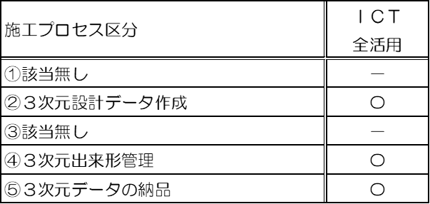
 |  |  |  |  | 【別添－２（構造物工(橋梁上部)）】
 |  |  |  |  | 令和７年８月改定
ＩＣＴ活用工事（構造物工（橋梁上部））計画書

チェック欄 ※実施項目に☑ | 施工プロセスの段階 | 作業内容 |  | 採用する技術番号 | 技術番号・技術名
□ | ①３次元起工測量
□ | ②３次元設計データ作成 |  |  |  | ※３ 次元設計データ（ TIN ）形式での作成は必須としない。
□ | ③ＩＣＴ建設機械による施工
□ | ④３次元出来形管理等の施工管理 | □ | 出来形 |  | １）空中写真測量（無人航空機）を用いた出来形管理 ２）地上型レーザースキャナーを用いた出来形管理 ３）無人航空機搭載型レーザースキャナーを用いた出来形管理 ４）ＴＳ等光波方式を用いた出来形管理 ※構造物工（橋梁上部）における3次元出来形管理、外注経費等の費用計上は行わない。
□ | ⑤３次元データの納品 |  |  |  | ※構造物工（橋梁上部）における3次元データの納品の費用、外注経費等の費用計上は行わない。

注１）ＩＣＴ活用工事の詳細については、「ＩＣＴ活用工事（構造物（橋梁上部））試行要領」及び特記仕様書によるものとする。

注２）採用する技術番号欄には、複数以上の技術を組み合わせて採用しても良い。 （「採用する技術番号」欄の記載例 ： 「１」，「１，３」）

注３）一部活用の場合は、下表にあるタイプを採用すること。

